Sheet2
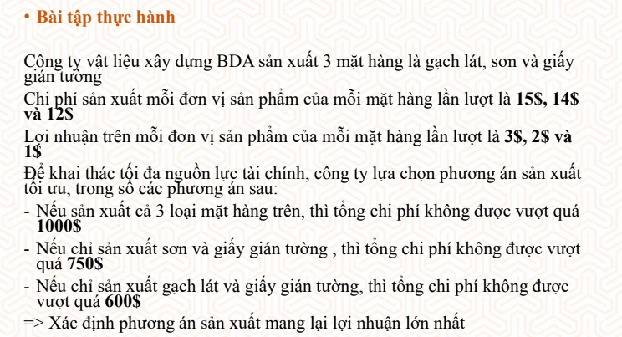

Tóm tắt bài toán | 15x+14y+12z<=1000
x;y;z >= 0 | 14y+12z<=750
 | 15x+12z<=600
 | f(x) =3x+2y+z -> max

BÀI TOÁN TỐI ƯU

Biến | x1 | x2 | x3
 | 40 | 28.571428571 | 0 | Hàm mục tiêu
Hệ số của hàm mục tiêu | 3 | 2 | 1 | 177.14285714
Các ràng buộc |  |  |  | Vế trái | Vế phải
R1 | 15 | 14 | 12 | 1000 | 1000
R2 | 0 | 14 | 12 | 400 | 750
R3 | 15 | 0 | 12 | 600 | 600
Công thức
Hàm mục tiêu | B29*$B$28+C29*$C$28+D29*$D$28
Các ràng buộc | B31*$B$28+C31*$C$28+D31*$D$28
 | B32*$B$28+C32*$C$28+D32*$D$28
 | B33*$B$28+C33*$C$28+D33*$D$28

